-
 | REFERENCIA | PVP | 2/xs | 3/S | 4/M | 5/L | 6/XL | 7/XXL | 8/XXXL | 9/XXXXL | 10 | 11 | TOTAL
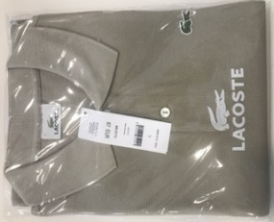 | 0001212.3A2 | 95.00 € |  | 9 |  |  |  | 12 | 45 |  |  |  | 66
 | 0001212.5KN | 95.00 € |  |  |  |  |  |  | 2 |  |  |  | 2
 | 0001212.6A0 | 95.00 € |  |  |  |  |  | 7 | 24 | 3 |  | 3 | 37
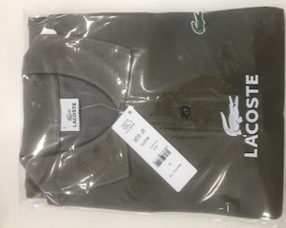 | 0001212.71C | 95.00 € |  |  |  |  |  |  | 12 |  | 25 | 7 | 44
 | 0001212.BES | 95.00 € |  |  |  |  |  |  |  |  | 5 | 5 | 10
 | 0001212.FKP | 95.00 € |  |  |  |  |  | 12 | 17 |  |  |  | 29
 | 0001212.FOG | 95.00 € |  |  |  |  |  |  | 1 | 33 | 9 | 19 | 62
 | 0001212.UZP | 95.00 € |  |  |  |  |  | 8 | 13 |  |  |  | 21
 | 0001212.5QC | 95.00 € |  |  | 20 | 20 | 19 | 23 | 20 |  |  |  | 102
 | 0001212.5QP | 95.00 € | 2 |  |  |  | 15 | 20 | 20 |  |  |  | 57
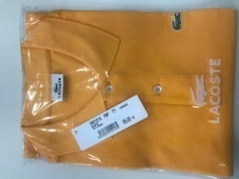 | 0001212.F8P | 95.00 € |  |  |  |  | 24 | 23 | 24 |  |  |  | 71
 | 0001212.FWM | 95.00 € |  |  |  |  |  | 46 | 13 |  |  |  | 59
 | 0001212.FWN | 95.00 € |  |  | 1 |  | 1 | 2 | 1 | 3 |  |  | 8
 | 0001212.NE8 | 95.00 € |  |  |  |  |  |  |  | 5 | 29 | 21 | 55
 | 0001212.NEW | 95.00 € |  |  | 8 | 2 |  | 27 | 37 | 9 | 1 | 1 | 85
 | 0001212.R9T | 95.00 € |  |  |  |  | 2 | 7 |  | 1 |  |  | 10
 | 0001212.SHO | 95.00 € |  | 20 | 20 | 20 | 20 | 20 | 20 | 1 | 1 | 1 | 123
 | 0001212.SJS | 95.00 € |  | 7 |  |  | 20 | 20 | 20 | 1 | 4 |  | 72
 | 0001212.W14 | 95.00 € |  | 2 |  |  |  |  | 1 |  |  |  | 3
 | 0001212.WVZ | 95.00 € |  |  | 25 | 25 | 25 | 25 | 12 |  |  |  | 112
 |  |  |  |  |  |  |  |  |  |  |  |  | 1028

